画面遷移図
画面遷移図
第1版 設計案 2026年9月15日

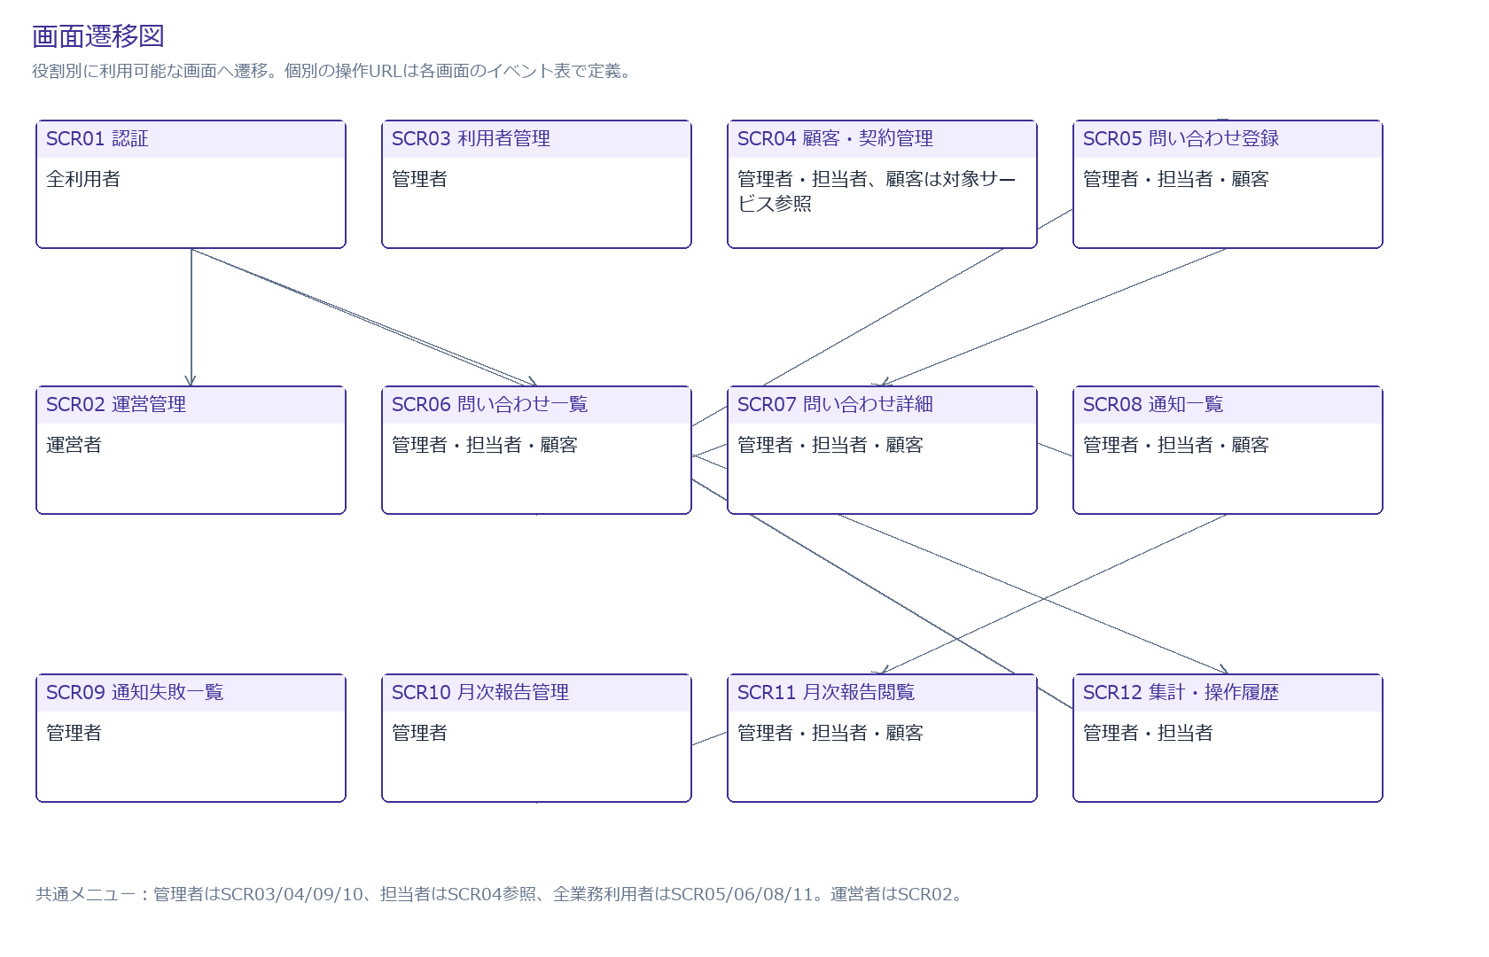

遷移条件
未ログイン：SCR01。認証後は運営者SCR02、顧客SCR06、保守側SCR12。
公開返信/受付成功：SCR07。PRG方式で更新後にGETへリダイレクト。
顧客の報告リンク：SCR11。自社/月の最新公開版だけ。
権限失効：SCR01/エラー。停止・役割変更は次の要求から反映。

SCR01_認証
SCR01 認証
全利用者 /login /password/reset /password/set

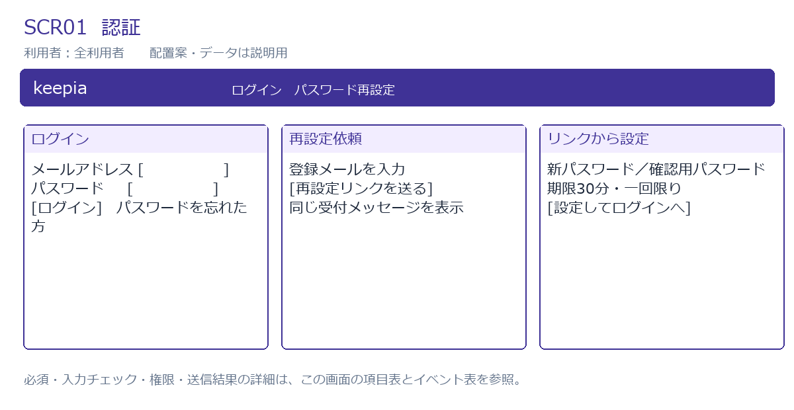

入力・表示項目
項目ID | 項目名 | 種類 | 必須 | 入力・表示ルール | 表示/操作範囲 | フォーム属性
email | メールアドレス | 入力 | 必須 | メール形式、254字以内。ログイン検索は小文字に正規化。 | 対象役割 | email
password | パスワード | パスワード | 必須 | 設定時15〜128字。ログイン時も入力をログへ出さない。 | 対象役割 | password
passwordConfirm | 確認用パスワード | パスワード | 設定時必須 | パスワードと一致。 | 設定フォームのみ | passwordConfirm
token | 設定トークン | URL値 | 設定時必須 | ハッシュ照合、30分期限、未使用、有効利用者。フォーム外へ表示しない。 | 対象役割 | token
message | 受付/エラー | 表示 | — | 未登録メールも同じ依頼受付応答。認証失敗は一般的な文言。 | 対象役割 | message

イベントと処理
イベントID | 操作 | HTTP / URL | 処理 | 結果 | 例外 | 担当クラス
E01 | ログイン | POST /login | 認証制限・所属・停止確認。認証成功時にセッションID更新。 | 運営者はSCR02、顧客はSCR06、保守側はSCR12。 | 不正認証は同画面。5回失敗で15分制限案。 | AccountUserDetailsService
E02 | 再設定依頼 | POST /password/reset | 有効アカウントなら期限付き一回限りリンクを送信予約。 | 存在にかかわらず同じ受付応答。 | 回数制限。メール失敗は運用側で確認。 | AccountService
E03 | パスワード設定 | POST /password/set | トークン行ロック。新ハッシュ保存、使用済み、security_version更新。 | ログインへ戻る。旧セッションは次回認可で失効。 | 期限切れ/再使用は再発行を案内。 | AccountService
E04 | ログアウト | POST /logout | CSRF確認、セッション破棄。 | SCR01。 | CSRF不正は拒否。 | SecurityConfig

SCR02_運営管理
SCR02 運営管理
運営者 /operator/tenants

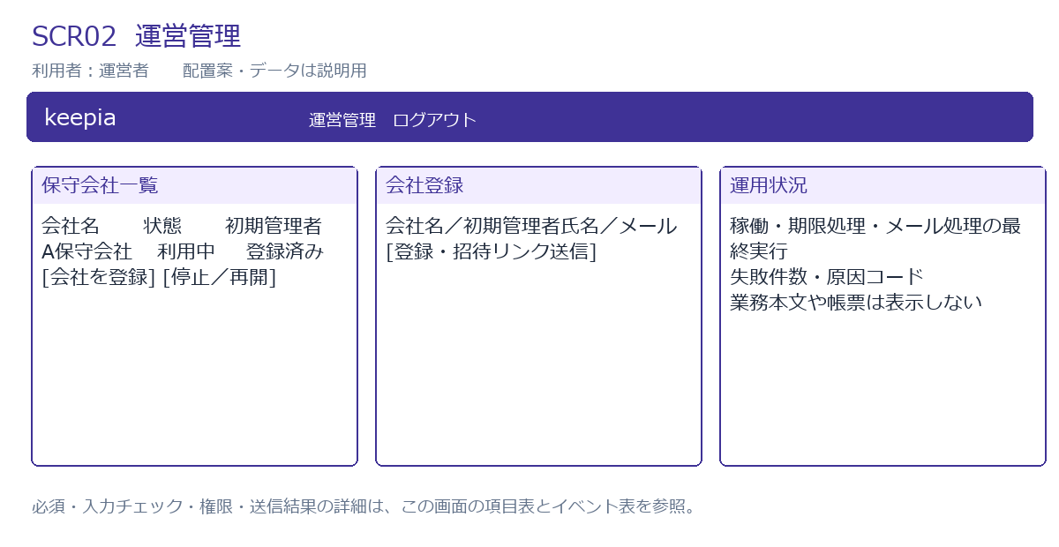

入力・表示項目
項目ID | 項目名 | 種類 | 必須 | 入力・表示ルール | 表示/操作範囲 | フォーム属性
tenantName | 保守会社名 | 入力 | 必須 | 100字以内。 | 対象役割 | tenantName
adminEmail | 初期管理者メール | 入力 | 作成時必須 | メール全体一意。254字以内。 | 対象役割 | adminEmail
adminName | 初期管理者名 | 入力 | 作成時必須 | 100字以内。 | 対象役割 | adminName
status | 利用状態 | 選択 | 必須 | ACTIVE/STOPPED。 | 対象役割 | status
version | 更新版 | 非表示 | 更新時必須 | 楽観ロック。 | 対象役割 | version
reason | 停止/再開理由 | 入力 | 状態変更時必須 | 1,000字以内。運用監査へ記録。 | 対象役割 | reason

イベントと処理
イベントID | 操作 | HTTP / URL | 処理 | 結果 | 例外 | 担当クラス
E05 | 会社・初期管理者登録 | POST /operator/tenants | 会社と初期管理者を同一トランザクションで作成し招待予約。 | 一覧に追加。 | メール重複、入力不正は保存しない。 | TenantService
E06 | 停止・再開 | POST /operator/tenants/{id}/status | 理由、版を検証。停止は次の取得・更新・送信で反映。 | 状態を更新。 | 運営者自身を顧客所属に変更しない。競合は再確認。 | TenantService

SCR03_利用者管理
SCR03 利用者管理
管理者 /users

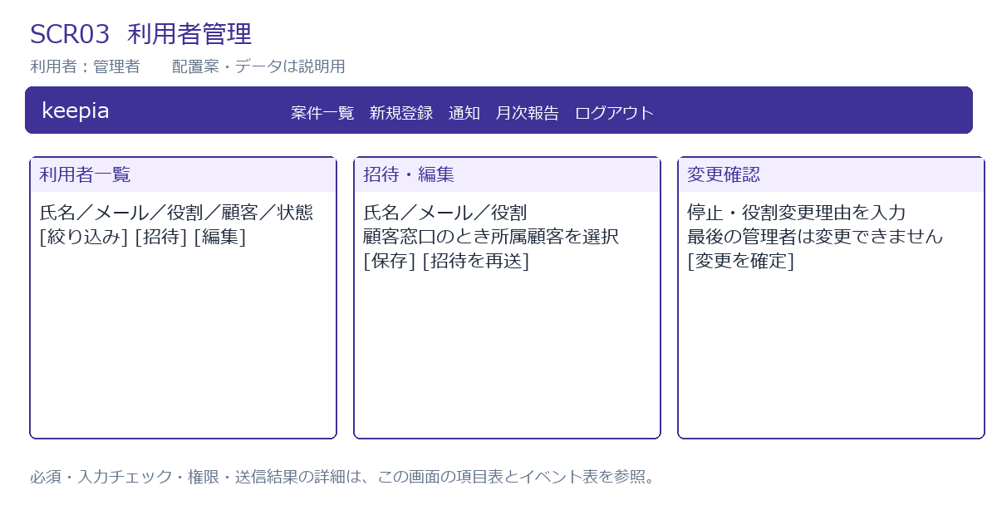

入力・表示項目
項目ID | 項目名 | 種類 | 必須 | 入力・表示ルール | 表示/操作範囲 | フォーム属性
name | 氏名 | 入力 | 必須 | 100字以内。 | 対象役割 | name
email | メール | 入力 | 必須 | 254字以内、正規化後全体一意。 | 対象役割 | email
role | 役割 | 選択 | 必須 | ADMIN/STAFF/CUSTOMERのみ。OPERATORは設定不可。 | 対象役割 | role
customerId | 所属顧客 | 選択 | 顧客窓口は必須 | 自テナントの有効顧客。ADMIN/STAFFは未設定。 | 対象役割 | customerId
status | 状態 | 選択 | 必須 | 招待中/利用中/停止。最後の有効管理者の停止・降格不可。 | 対象役割 | status
version | 更新版 | 非表示 | 更新時必須 | 同時変更を検出。 | 対象役割 | version
reason | 変更理由 | 入力 | 役割/停止時必須 | 1,000字以内。 | 対象役割 | reason

イベントと処理
イベントID | 操作 | HTTP / URL | 処理 | 結果 | 例外 | 担当クラス
E07 | 招待 | POST /users | 所属とメール一意を検証し、招待中利用者・トークン・認証メール予約を保存。 | 一覧と受付メッセージ。 | 他テナント顧客、重複メールは拒否。 | AccountService
E08 | 役割・所属・状態変更 | POST /users/{id} | テナント行をロックして最後の管理者を保護。security_versionを増加。 | 次リクエストから新権限。 | 競合、最後の管理者変更は拒否。 | AccountService
E09 | 招待再発行 | POST /users/{id}/invitation | 未使用旧トークンを失効し新規発行。 | 受付メッセージ。 | 停止利用者、権限不足は拒否。 | AccountService

SCR04_顧客・契約管理
SCR04 顧客・契約管理
管理者・担当者、顧客は対象サービス参照 /customers /contracts /calendars

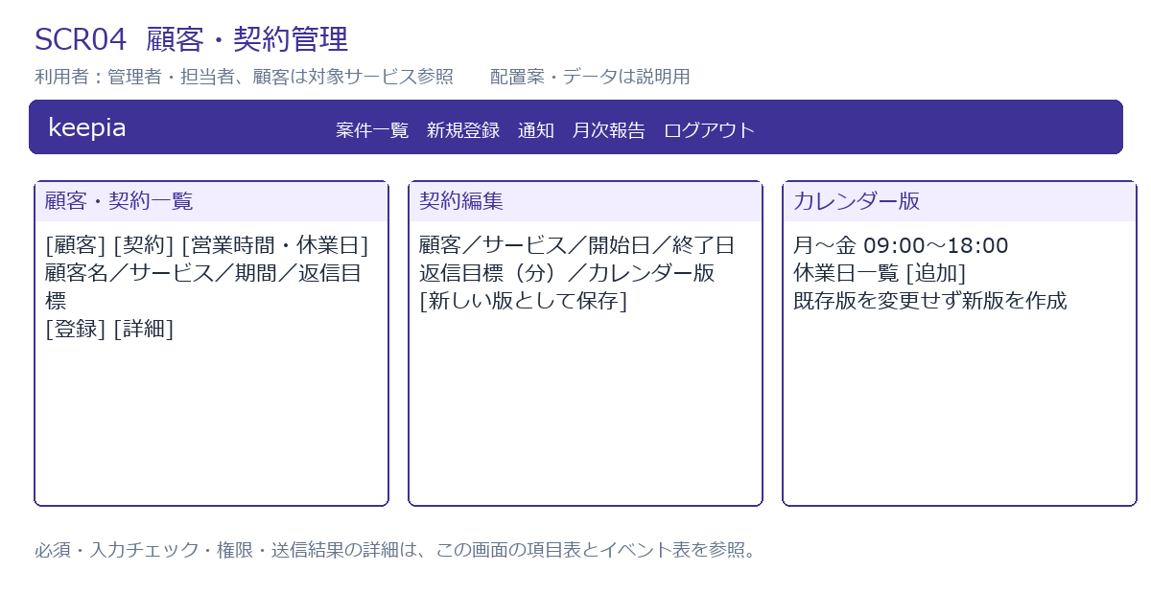

入力・表示項目
項目ID | 項目名 | 種類 | 必須 | 入力・表示ルール | 表示/操作範囲 | フォーム属性
customerName | 顧客名 | 入力 | 必須 | 100字以内。 | 管理者/担当者 | customerName
contact | 連絡先 | 入力 | 必須 | メール254字/電話30字。 | 管理者/担当者 | contact
serviceId | 対象サービス | 選択 | 必須 | 自テナントの登録サービス。 | 対象役割 | serviceId
startsOn | 契約開始日 | 日付 | 必須 | 日本時間で当日00:00から有効。 | 対象役割 | startsOn
endsOn | 契約終了日 | 日付 | 任意 | 開始日以上、当日末まで有効。未設定は無期限案。 | 対象役割 | endsOn
targetMinutes | 初回返信目標分 | 整数 | 必須 | 1以上。標準240/延長480は要件案。 | 対象役割 | targetMinutes
calendarVersionId | 営業時間・休業日版 | 選択 | 必須 | 確定した不変のカレンダー版。 | 対象役割 | calendarVersionId
businessHours | 曜日・開始終了 | 入力 | カレンダー必須 | 開始＜終了、時間帯重複なし。初期案は月〜金09:00〜18:00。 | 対象役割 | businessHours
holiday | 休業日 | 日付一覧 | 任意 | 同一版で日付重複不可。手動登録。 | 対象役割 | holiday
version | 契約更新版 | 非表示 | 更新時必須 | 新しい契約版を追加。既存案件は旧版を参照。 | 対象役割 | version

イベントと処理
イベントID | 操作 | HTTP / URL | 処理 | 結果 | 例外 | 担当クラス
E10 | 顧客保存・停止 | POST /customers/{id} | 自テナントの顧客情報を更新、履歴記録。停止時は顧客利用者と未送信通知を認可で拒否。 | 一覧へ戻る。 | 直接物理削除しない。競合は再確認。 | CustomerService
E11 | 契約登録・版追加 | POST /contracts/{id}/versions | 同一顧客/サービスの期間重複をDB制約でも拒否。ヘッダーと新しい不変版を保存。 | 契約詳細に新版表示。 | 期間重複、版競合、他テナント指定は拒否。 | ContractService
E12 | カレンダー版保存 | POST /calendars | 曜日時間帯と休業日を検証し新しい不変版を作成。 | 契約で選択可能。 | 時間帯重複、日付不正は拒否。 | ContractService

SCR05_問い合わせ登録
SCR05 問い合わせ登録
管理者・担当者・顧客 /tickets/new

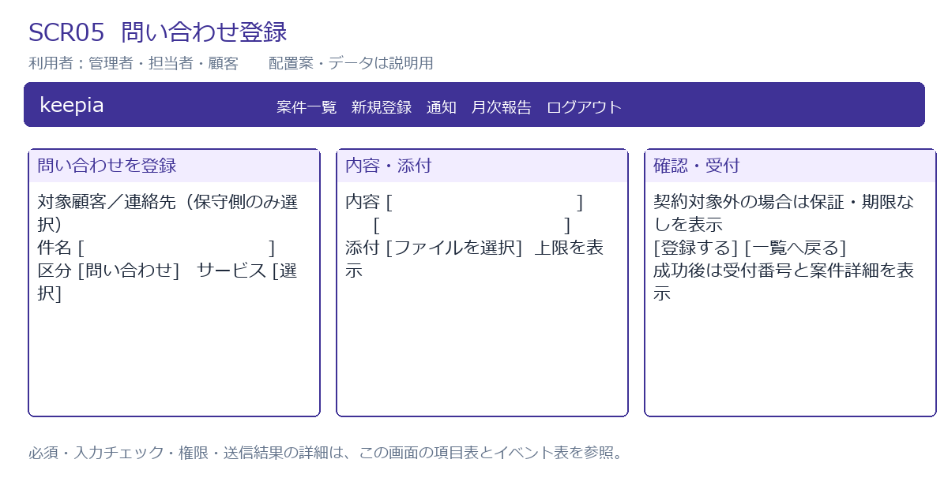

入力・表示項目
項目ID | 項目名 | 種類 | 必須 | 入力・表示ルール | 表示/操作範囲 | フォーム属性
customerId | 対象顧客 | 選択 | 必須 | 顧客は自社固定。保守側だけ自テナント顧客を選択。 | 対象役割 | customerId
contactUserId | 顧客連絡先 | 選択 | 必須 | 顧客登録は本人。代理登録は選択顧客の有効窓口から選択。 | 対象役割 | contactUserId
subject | 件名 | 入力 | 必須 | 200字以内。空白のみ不可。 | 対象役割 | subject
body | 内容 | 複数行 | 必須 | 10,000字以内。空白のみ不可。 | 対象役割 | body
category | 区分 | 選択 | 必須 | QUESTION/INCIDENT。 | 対象役割 | category
serviceId | 対象サービス | 選択 | 必須 | 自テナントのサービス。契約外でも登録可。 | 対象役割 | serviceId
attachments | 添付 | ファイル | 任意 | 1件10MiB、案件合計5件、PDF/PNG/JPEG/XLSX/CSV/TXT。実体確認。 | 対象役割 | attachments
idempotencyKey | 送信識別子 | 非表示 | 必須 | 画面表示時UUID。再送は同じキー、内容変更は新キー。 | 対象役割 | idempotencyKey
outOfScope | 契約対象外注意 | 表示 | 対象外時 | 保証・期限なしと連絡先を表示。事前表示後も保存時再判定。 | 対象役割 | outOfScope

イベントと処理
イベントID | 操作 | HTTP / URL | 処理 | 結果 | 例外 | 担当クラス
E13 | サービス変更 | GET /tickets/contract-preview | 自社/自テナントの契約候補を現在時刻で照合。 | 対象外注意または目標を表示。 | 事前結果を期限確定値として採用しない。 | ContractService
E14 | 受付を保存 | POST /tickets | 入力・添付を検証。受付日時、有効契約版、期限を固定。新規・未割当で保存、通知予約。 | SCR07に受付番号。対象外なら注意を維持。 | 不正入力は同画面。再送は同一結果。 | TicketService

SCR06_問い合わせ一覧
SCR06 問い合わせ一覧
管理者・担当者・顧客 /tickets

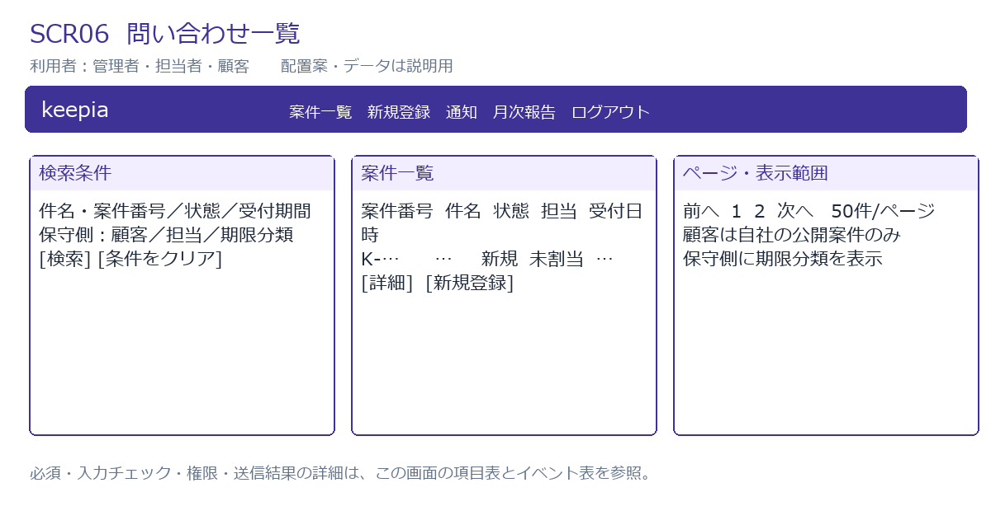

入力・表示項目
項目ID | 項目名 | 種類 | 必須 | 入力・表示ルール | 表示/操作範囲 | フォーム属性
keyword | 検索語 | 入力 | 任意 | 件名・案件番号。200字以内。 | 対象役割 | keyword
customerId | 顧客 | 選択 | 任意 | 保守側のみ、自テナント。 | 管理者/担当者 | customerId
assigneeId | 担当者 | 選択 | 任意 | 保守側のみ、自テナント。 | 管理者/担当者 | assigneeId
status | 状態 | 選択 | 任意 | 5状態。顧客にも公開。 | 対象役割 | status
deadlineClass | 期限分類 | 選択 | 任意 | 未返信/接近/超過/返信済み/対象外。 | 管理者/担当者 | deadlineClass
receivedFrom | 受付開始日 | 日付 | 任意 | 開始日00:00以上。 | 対象役割 | receivedFrom
receivedTo | 受付終了日 | 日付 | 任意 | 終了日の翌日00:00未満。 | 対象役割 | receivedTo
page | ページ | 整数 | 任意 | 0以上、1ページ50件固定案。 | 対象役割 | page
rows | 案件一覧 | 表示 | — | 案件番号、件名、サービス、状態、担当、受付日時。受付日時降順＋ID順。 | 対象役割 | rows

イベントと処理
イベントID | 操作 | HTTP / URL | 処理 | 結果 | 例外 | 担当クラス
E15 | 検索・ページ切替 | GET /tickets | 認可スコープを検索条件に必ず追加。件数も同じ条件で計算。 | 50件ずつ表示。 | 無効条件は入力欄へ表示。他社の件数を返さない。 | TicketService
E16 | 詳細を開く | GET /tickets/{id} | IDと所属を再照合して公開用/内部用DTOを組み立てる。 | SCR07。 | 越境/存在なしは同じ404。 | TicketService

SCR07_問い合わせ詳細
SCR07 問い合わせ詳細
管理者・担当者・顧客 /tickets/{id}

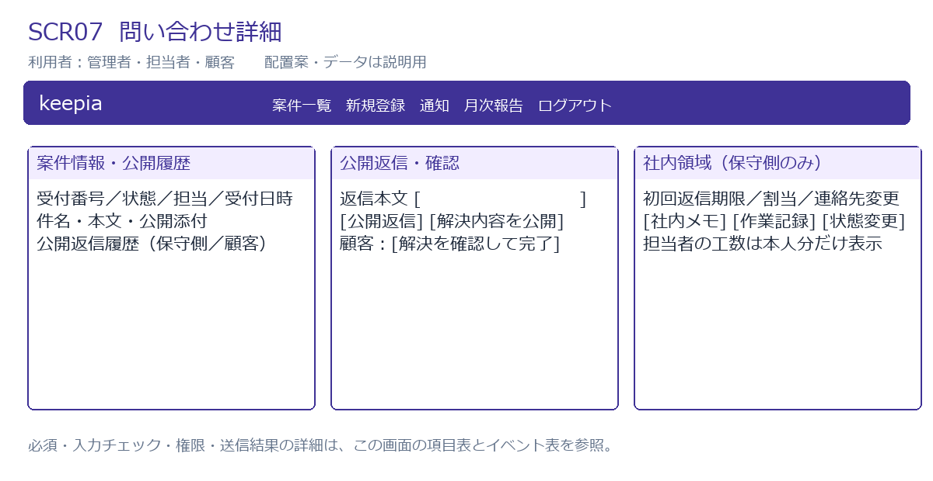

入力・表示項目
項目ID | 項目名 | 種類 | 必須 | 入力・表示ルール | 表示/操作範囲 | フォーム属性
ticket | 案件情報 | 表示 | — | 受付番号、件名、区分、サービス、受付、担当、状態。 | 対象役割 | ticket
deadline | 初回返信期限・評価 | 表示 | 対象案件 | 受付時固定。対象外は未設定。 | 管理者/担当者 | deadline
assigneeId | 担当者 | 選択 | 割当時必須 | 有効な自テナントSTAFF。 | 管理者 | assigneeId
contactUserId | 顧客連絡先 | 選択 | 変更時必須 | 同じ顧客の有効窓口。変更理由を監査記録。 | 管理者 | contactUserId
replyBody | 公開返信 | 複数行 | 返信時必須 | 10,000字。送信済みは訂正を追記。顧客は完了以外。 | 対象役割 | replyBody
noteBody | 社内メモ | 複数行 | メモ時必須 | 10,000字。添付の区分は親投稿から固定。 | 管理者/担当案件の担当者 | noteBody
nextStatus | 変更先状態 | 選択 | 変更時必須 | 状態遷移表の許可先のみ。 | 管理者/担当案件の担当者 | nextStatus
reason | 代理完了/再開/訂正理由 | 複数行 | 該当操作必須 | 1,000字。顧客の通常完了確認には不要。 | 対象操作の許可者 | reason
workDate | 作業日 | 日付 | 工数登録時必須 | 日本時間日付。 | 対象役割 | workDate
workMinutes | 作業分数 | 整数 | 工数登録時必須 | 1〜1,440。 | 対象役割 | workMinutes
workContent | 作業内容 | 複数行 | 工数登録時必須 | 10,000字、社内限定。 | 対象役割 | workContent
workerId | 実施者 | 選択 | 工数登録時必須 | 担当者は本人固定。管理者は自テナント保守側から選択。 | 管理者/担当案件の担当者 | workerId
workVersion | 作業更新版 | 非表示 | 訂正/取消時必須 | work_logs.versionを照合。案件版と別に保持。 | 対象役割 | workVersion
version | 案件更新版 | 非表示 | 更新時必須 | 各更新で期待版を照合。返信/メモ/作業は送信キーも保持。 | 対象役割 | version

イベントと処理
イベントID | 操作 | HTTP / URL | 処理 | 結果 | 例外 | 担当クラス
E17 | 担当・連絡先変更 | POST /tickets/{id}/assignment または /contact | 管理者のみ。所属・状態・版確認、変更履歴と割当通知を保存。 | 詳細更新。 | 他社/停止担当、競合拒否。 | TicketService
E18 | 公開返信 | POST /tickets/{id}/replies | 公開投稿を追記。保守側初回なら初回日時固定。顧客返信なら確認待ち/解決済みを対応中へ。 | 詳細更新、通知予約。 | 完了案件への顧客返信、未担当更新、競合拒否。 | TicketService
E19 | 社内メモ | POST /tickets/{id}/notes | 内部投稿を追記し添付は内部区分固定。初回返信/通知対象にしない。 | 社内領域に追加。 | 顧客、未担当更新を拒否。 | TicketService
E20 | 状態変更・完了・再開 | POST /tickets/{id}/status | 状態遷移表、公開返信、解決内容、理由を検証。確認依頼/解決は公開返信と同時保存。 | 新状態と履歴。 | 未定義遷移、返信なし解決、理由なし代理完了/再開は拒否。 | TicketService
E21 | 作業登録・訂正・取消 | POST /tickets/{id}/work-logs[/{workId}] | 担当者は現在担当案件の本人分のみ。管理者は理由付き訂正。版/送信キーと変更履歴を保存。 | 本人/管理者の工数領域更新。公開報告は変更しない。 | 他人の工数、0分、競合は拒否。 | WorkLogService
E22 | 添付を取得 | GET /attachments/{id} | 親案件・投稿・区分を再認可。安全なダウンロード応答。 | 添付ファイル。 | 越境・内部添付は同じ404。 | AttachmentService

SCR08_通知一覧
SCR08 通知一覧
管理者・担当者・顧客 /notifications

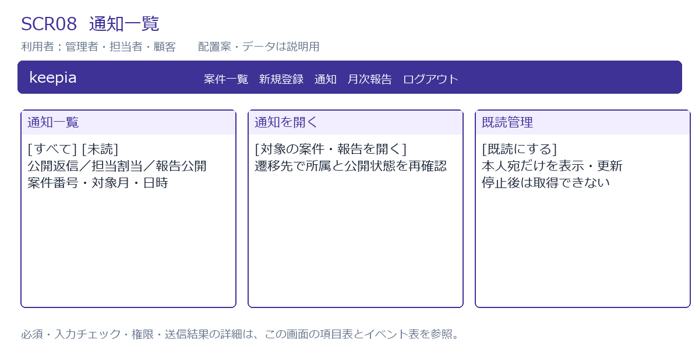

入力・表示項目
項目ID | 項目名 | 種類 | 必須 | 入力・表示ルール | 表示/操作範囲 | フォーム属性
readFilter | 既読条件 | 選択 | 任意 | すべて/未読。 | 対象役割 | readFilter
rows | 通知 | 表示 | — | イベント名、案件番号/対象月、作成日時、既読。機密本文なし。 | 対象役割 | rows
page | ページ | 整数 | 任意 | 50件/ページ案。 | 対象役割 | page

イベントと処理
イベントID | 操作 | HTTP / URL | 処理 | 結果 | 例外 | 担当クラス
E23 | 通知取得 | GET /notifications | 本人宛＋現在のアクセス権がある通知だけ検索、同条件で件数計算。 | 一覧。 | 停止/越境を拒否。 | NotificationService
E24 | 既読にする | POST /notifications/{id}/read | 本人宛を照合し既読日時保存。 | 既読表示。 | 他人の通知は404。 | NotificationService

SCR09_通知失敗一覧
SCR09 通知失敗一覧
管理者 /notification-deliveries

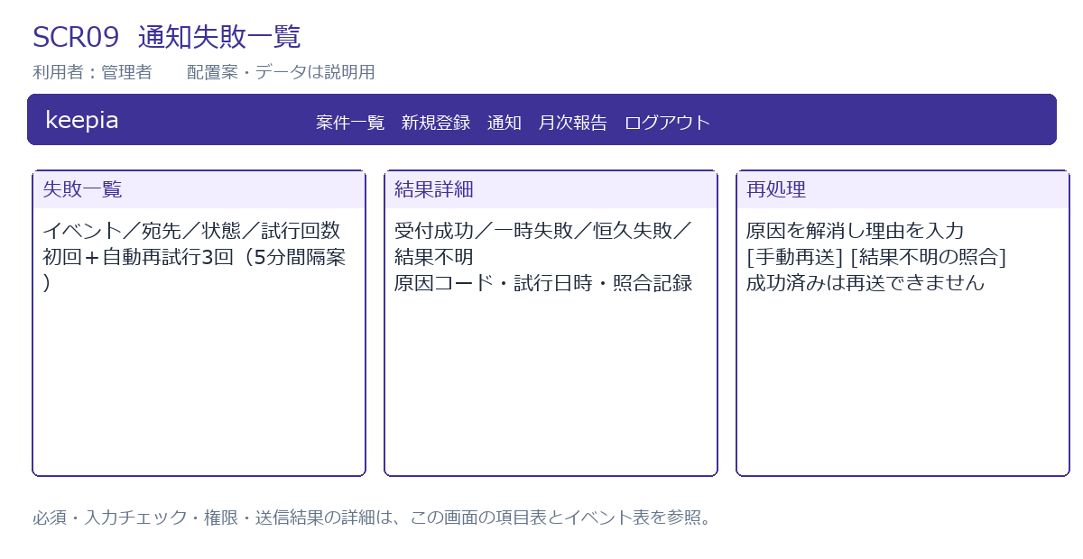

入力・表示項目
項目ID | 項目名 | 種類 | 必須 | 入力・表示ルール | 表示/操作範囲 | フォーム属性
deliveryStatus | 送信状態 | 選択 | 任意 | FAILED/UNKNOWN/CANCELLED等。 | 対象役割 | deliveryStatus
rows | 送信結果 | 表示 | — | イベント、宛先、試行回数、次回日時、結果コード。返信本文なし。 | 対象役割 | rows
reason | 手動再送理由 | 入力 | 再送時必須 | 1,000字。結果不明は照合結果も記録。 | 対象役割 | reason

イベントと処理
イベントID | 操作 | HTTP / URL | 処理 | 結果 | 例外 | 担当クラス
E25 | 失敗検索 | GET /notification-deliveries | 自テナントの送信結果を取得。 | 一覧。 | 担当者/顧客/運営者の本文アクセス拒否。 | NotificationService
E26 | 手動再送 | POST /notification-deliveries/{id}/retry | 成功済み拒否、宛先を再認可。結果不明は外部履歴照合後のみ再予約。 | 再送待ちに更新。 | 成功済み、停止/失権宛先、未照合UNKNOWNは拒否。 | NotificationService

SCR10_月次報告管理
SCR10 月次報告管理
管理者 /reports/manage

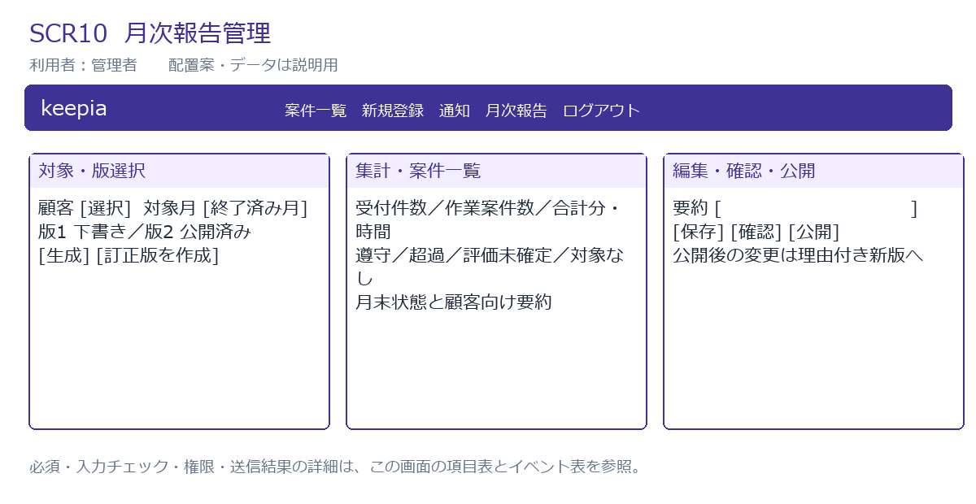

入力・表示項目
項目ID | 項目名 | 種類 | 必須 | 入力・表示ルール | 表示/操作範囲 | フォーム属性
customerId | 対象顧客 | 選択 | 必須 | 自テナント。 | 対象役割 | customerId
month | 対象月 | 年月 | 必須 | 日本時間で終了済み月のみ。 | 対象役割 | month
reportVersion | 報告版 | 選択 | 必須 | 顧客/月内で単調増加、一意。 | 対象役割 | reportVersion
summary | 顧客向け要約 | 複数行 | 確認時必須 | 10,000字案。社内メモ/個別内容の自動転記なし。 | 対象役割 | summary
snapshot | 案件・集計 | 表示 | — | 受付月、作業月、月末状態、期限評価を別表示。 | 対象役割 | snapshot
correctionReason | 訂正理由 | 複数行 | 訂正版必須 | 元版IDと理由を保持。1,000字案。 | 対象役割 | correctionReason
version | 更新版 | 非表示 | 更新時必須 | 生成/編集/確認/公開の競合を検出。 | 対象役割 | version

イベントと処理
イベントID | 操作 | HTTP / URL | 処理 | 結果 | 例外 | 担当クラス
E27 | 生成 | POST /reports | REPEATABLE READで対象データと月末状態を一貫取得しスナップショット保存。 | 下書き詳細。 | 未終了月、他社、同月版競合は拒否。 | ReportService
E28 | 要約編集 | POST /reports/{id}/summary | 下書き/確認済みのみ編集。確認済みなら確認取消。 | 下書きに更新。 | 公開版直接変更不可。 | ReportService
E29 | 確認 | POST /reports/{id}/review | 対象データ・要約・集計を確認、確認者/日時/版を保存。 | 確認済み。 | 競合/要約不足は拒否。 | ReportService
E30 | 公開 | POST /reports/{id}/publish | 確認版と期待版を照合、公開不変化。対象顧客窓口への通知予約。 | SCR11で公開版。 | 下書き直接公開不可。旧版を最新より後に公開することも拒否。 | ReportService
E31 | 訂正版生成 | POST /reports/{id}/corrections | 元公開版と理由を指定、現在の訂正値で新版下書き生成。 | 新しい下書き。元公開版は維持。 | 元版未公開、理由なし拒否。 | ReportService

SCR11_月次報告閲覧
SCR11 月次報告閲覧
管理者・担当者・顧客 /reports/{id}

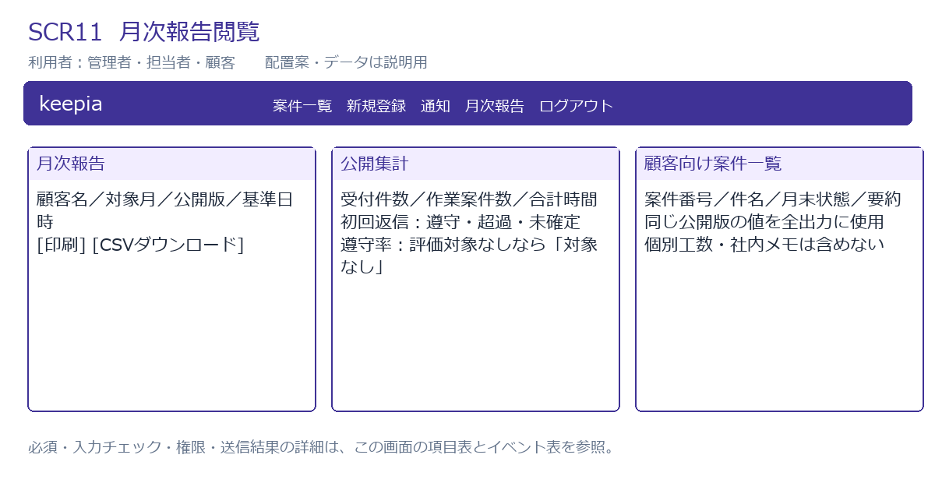

入力・表示項目
項目ID | 項目名 | 種類 | 必須 | 入力・表示ルール | 表示/操作範囲 | フォーム属性
header | 報告情報 | 表示 | — | 顧客、対象月、版、集計基準、公開日時。 | 対象役割 | header
metrics | 集計 | 表示 | — | 受付件数、作業案件数、合計分÷60、遵守率。分母0は対象なし。 | 対象役割 | metrics
items | 顧客向け案件一覧 | 表示 | — | 件名、サービス、月末状態、顧客向け要約、承認された合計作業時間。内部メモ/個別工数なし。 | 対象役割 | items

イベントと処理
イベントID | 操作 | HTTP / URL | 処理 | 結果 | 例外 | 担当クラス
E32 | 閲覧 | GET /reports/{id} | 自テナント保守側は公開版、顧客は自社最新公開版を照合。管理者の下書きプレビューは/manage配下。 | 報告版のDTO表示。 | 未公開/旧版顧客/越境は404。 | ReportService
E33 | 印刷・CSV | GET /reports/{id}/print または /csv | 同じ報告版を再認可。CSV文字列の式開始/制御文字を無害化。 | 印刷レイアウトまたはUTF-8 CSV。 | 公開値と不一致のライブ再集計をしない。 | ReportService

SCR12_集計・操作履歴
SCR12 集計・操作履歴
管理者・担当者 /dashboard /audit-logs

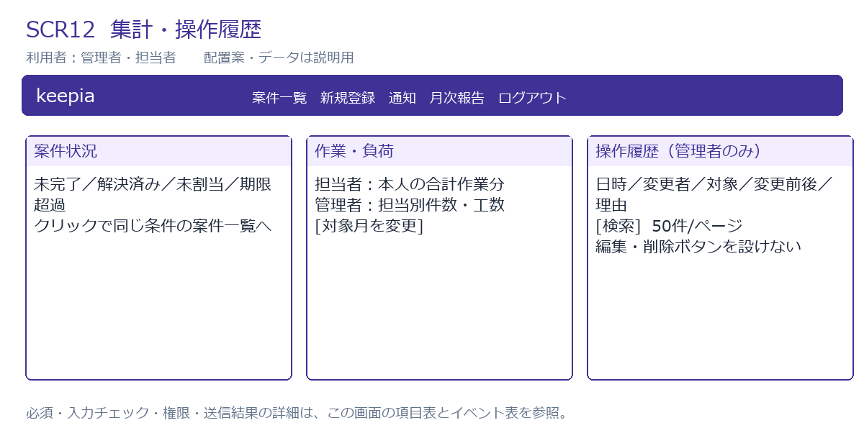

入力・表示項目
項目ID | 項目名 | 種類 | 必須 | 入力・表示ルール | 表示/操作範囲 | フォーム属性
counts | 案件件数 | 表示 | — | 未完了は完了以外。解決済み/未割当/期限超過を別表示。 | 対象役割 | counts
assigneeCounts | 担当別案件数 | 表示 | — | 自テナントのみ。 | 管理者 | assigneeCounts
workMonth | 作業対象月 | 年月 | 任意 | 作業日で月次集計。取消除外。 | 対象役割 | workMonth
workTotal | 合計作業分 | 表示 | — | 担当者は本人分のみ。管理者は対象範囲指定可。 | 対象役割 | workTotal
auditFilter | 履歴条件 | 入力 | 任意 | 対象種類、期間、変更者。 | 管理者 | auditFilter
auditRows | 操作履歴 | 表示 | — | 日時、変更者、対象、前後値、理由。認証秘密を除く。 | 管理者 | auditRows

イベントと処理
イベントID | 操作 | HTTP / URL | 処理 | 結果 | 例外 | 担当クラス
E34 | 集計表示 | GET /dashboard | 認可スコープで元一覧と同じ条件を使い件数計算。 | 状況と工数表示。 | 顧客/運営者は拒否。 | DashboardService
E35 | 履歴検索 | GET /audit-logs | 自テナント管理者のみ、50件ずつ取得。変更APIを設けない。 | 履歴一覧。 | 担当者/顧客の取得を拒否。 | AuditService

